Hoja1
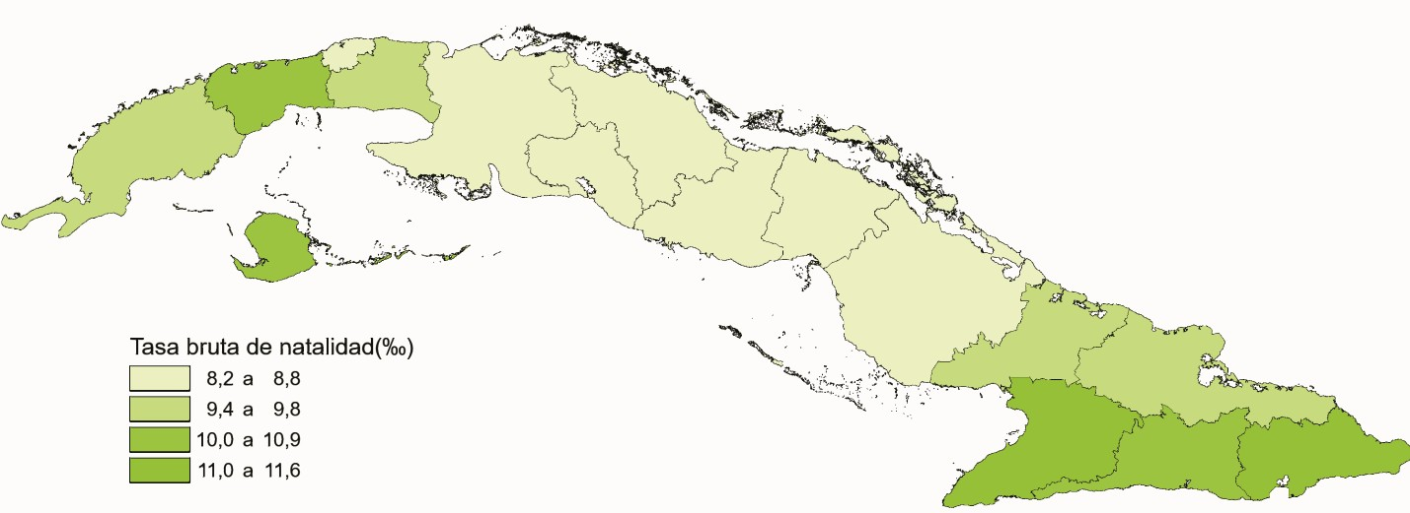
TASA BRUTA DE NATALIDAD POR PROVINCIAS. AÑO 2020

